Ficha técnica
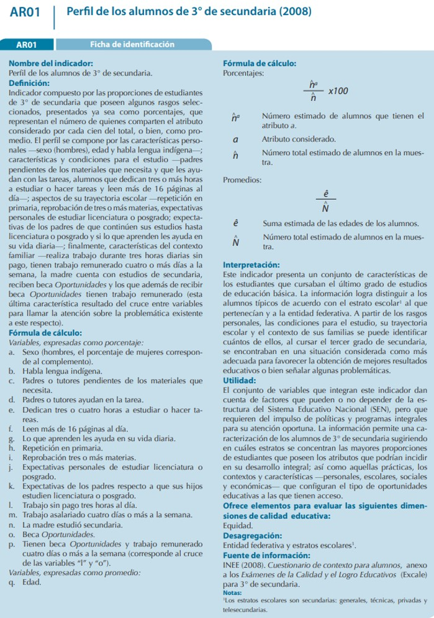
Ficha técnica

